Tipo de Contagem

Identificação da Contagem

Projeto : | Quero Jobs
Responsável : | Kendy Ferreira |  |  | Data : 10/05/2023
Revisor : | Thiago Santos |  |  | Data : 15/05/2023

Tipo de Contagem : |  | Projeto de Desenvolvimento
 |  | Projeto de Melhoria | UFPB : |  | 268
 |  | Aplicação ( Baseline )

Propósito da Contagem

Escopo da Contagem
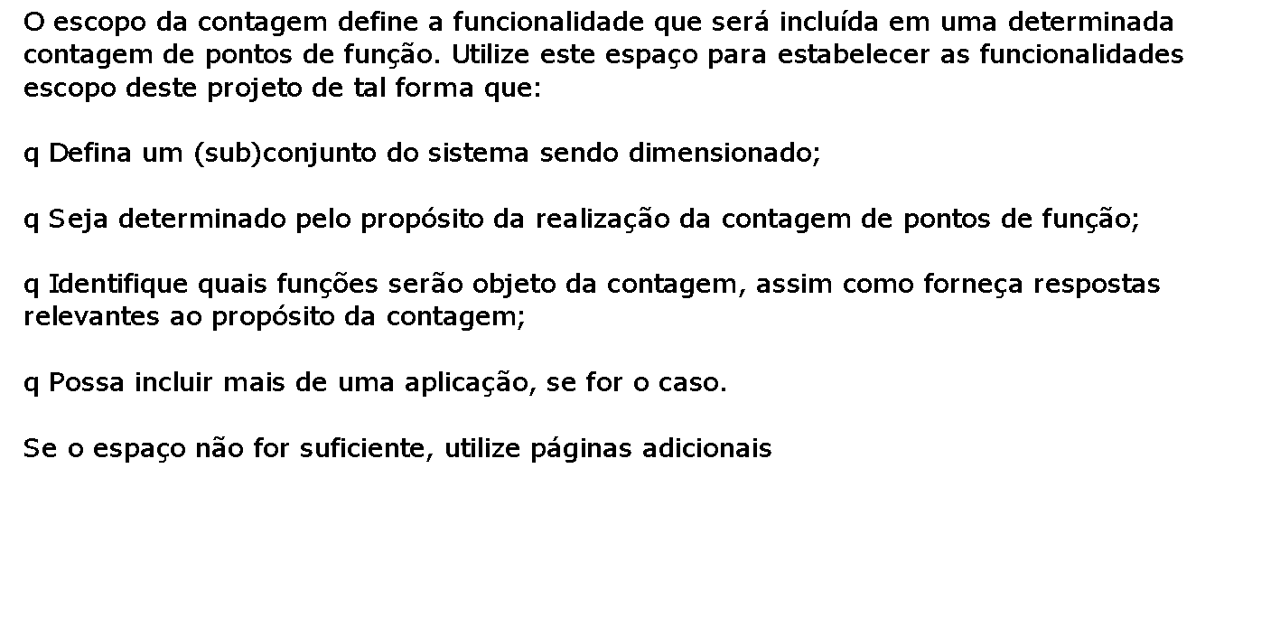

Abordagem FATTO de Projeto e Implementação de Sistemas
Template para Contagem de Pontos de Função

Escopo da Contagem

Abordagem FATTO de Projeto e Implementação de Sistemas
Template para Contagem de Pontos de Função

Escopo da Contagem

Abordagem FATTO de Projeto e Implementação de Sistemas
Template para Contagem de Pontos de Função

Escopo da Contagem

